상품제안서
컬러풀 응원 클래퍼 | 상품코드: S48184

 |  |  |  |  |  |  | 02-713-8555 | www.synergygift.co.kr
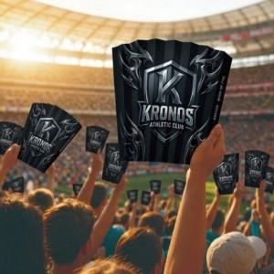

【상세/제작정보】 | 200개 미만 별도문의(추가비용 발생)

【인쇄/포장옵션】 | 풀칼라 / 포장불가능

【공급단가】 | 수량 | 200~ | 500~ | 1,000~ | 3,000~ | 10,000~
*VAT별도 | 단가 | 2,800원 | 2,700원 | 2,600원 | 2,560원 | 2,450원

【상품 URL】 | https://www.synergygift.co.kr:443/src/goods_detail.php?gdno=48184

